大南门国庆中秋
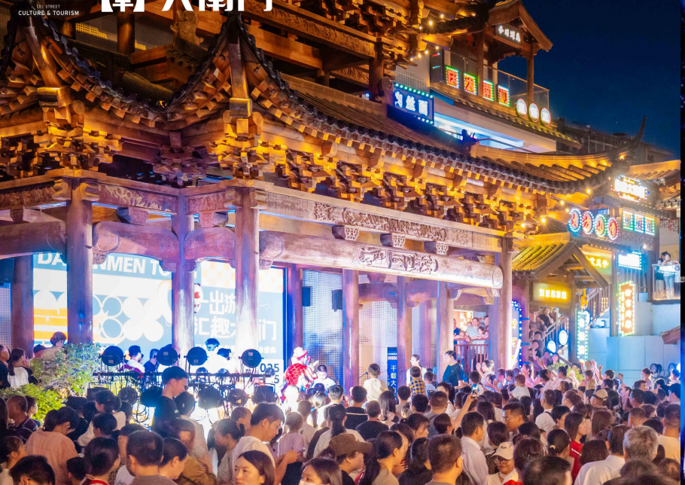
大南门特色文化街2026元旦跨年主题活动物料清单
序 号 | 项目 | 名称／Name | 描述／Description | 数量／Qty | 单位／Company | 单价／Unite Price | 天数/数量 | 金额／Total | 示意图 | 备注
1 | 跨年音乐趴 | 戏台演出硬件 | 半套线阵音响 | 1 | 套 |  | 1.5 | 0.00 |  | 第二天半价
2 |  |  | 戏台帕灯*16个 | 16 | 台 |  | 1.5 | 0.00 |  | 第二天半价
5 |  | 戏台节目演绎 | 现代乐队三人编 | 1 | 人 |  | 1.00 | 0.00 |  | （演出6-8首）
6 |  |  | 现场主持 | 1 | 人 |  | 1.00 | 0.00
7 |  |  | 小丑互动 | 1 | 人 |  | 1.00 | 0.00 | 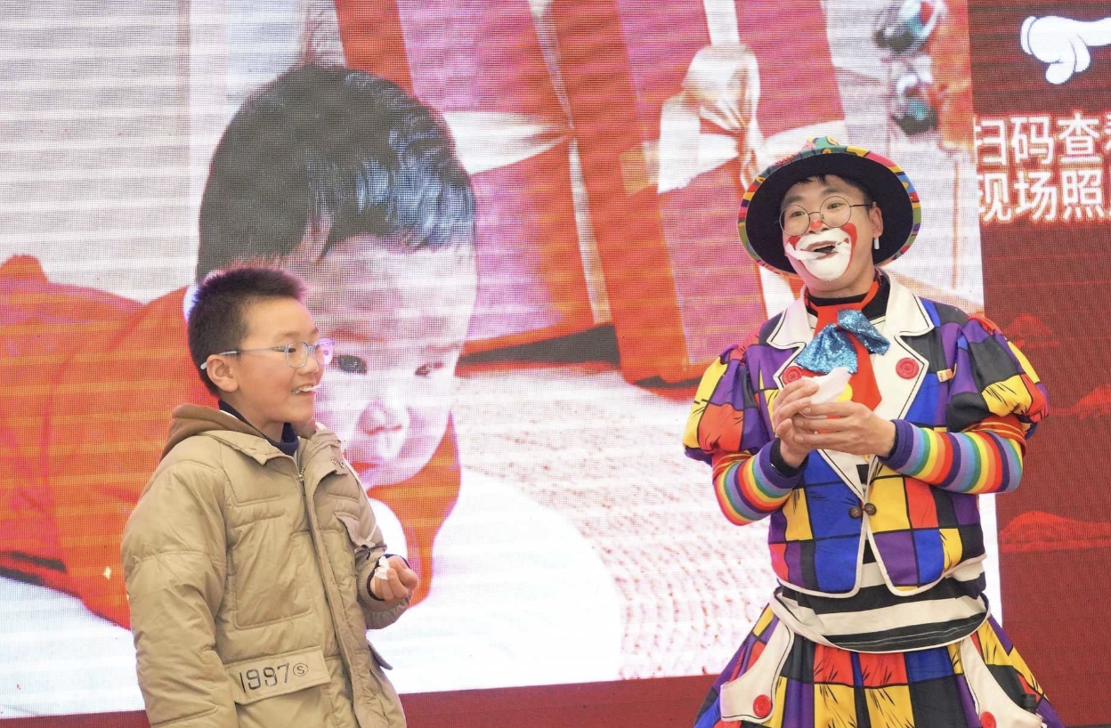 | 活动间隙活跃气氛，出场3次
8 | 冷焰火表演 | 城门楼俩侧连廊冷焰火 | 电子冷焰火 | 18 | 米 |  | 2.00 | 0.00
9 |  |  | 电子点火器 | 1 | 组 |  | 2.00 | 0.00
10 | 祈福放飞祝福气球 | 氦气乳胶球 | 氦气8寸印字乳胶 | 1000 | 个 |  | 1.0 | 0.00 | 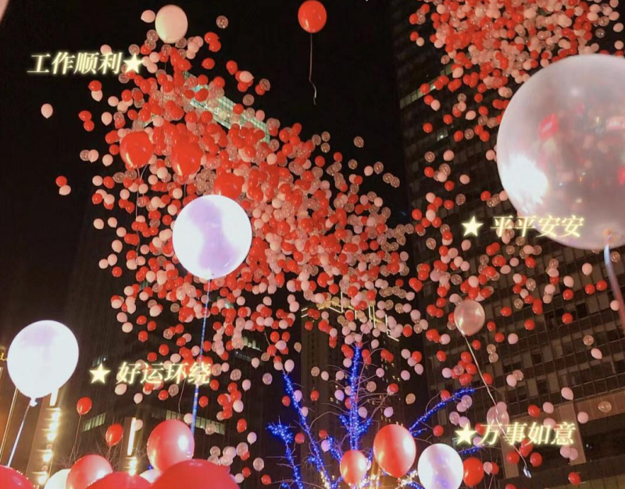 | 颜色根据主题色系搭配,
11 | 街区+城门楼巡游 | 城门楼道具区 | 1.8m战鼓含架子 | 2 | 组 |  | 1.0 | 0.00 | 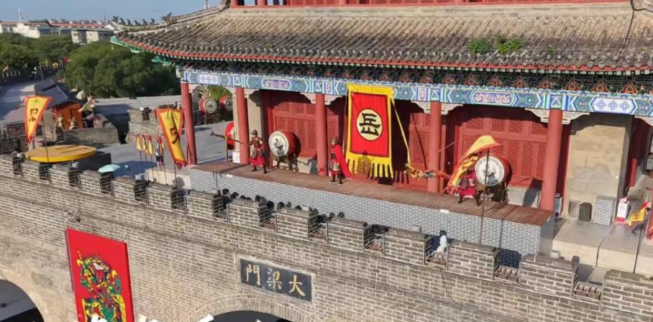
12 |  |  | 90*140cm战旗 | 2 | 套 |  | 1.0 | 0.00
13 |  | 巡游区 | 古装战士（含服装、兵器） | 7 | 人 |  | 2.0 | 0.00 |  | 一天巡游3次，城楼表演1次
14 | 小点位演绎（1.1-1.2） | 小点位演艺设备 | 音响一套搭配麦克风2支 | 1 | 套 |  | 1.5 | 0.00 |  | 第二天半价
 |  |  | 光束灯 | 1 | 台 |  | 1.5 | 0.00 |  | 第二天半价
15 |  | 小点位节目演绎 | 黄梅戏快闪 | 1 | 人 |  | 2.0 | 0.00 |  | 一天演出2次
16 |  |  | 古彩戏法 | 1 | 人 |  | 2.0 | 0.00 |  | 一天演出2次
18 |  | 宣传桁架 | 4*3m宣传桁架黑胶喷绘 | 24 | 平方 |  | 1.00 | 0.00
20 |  | 抽奖卷 | 150*54mm，200g铜板纸压纹处理 | 500 | 张 |  | 1 | 0.00
21 | 其他 | 摄影摄像 | 精修朋友圈照片 | 1 | 场 |  | 1 | 0.00
22 |  |  | 含航拍精修30秒视频 | 1 | 场 |  | 1.00 | 0.00
23 |  | 安保保障 | 临时安保力量增派 | 25 | 人 |  | 2 | 0.00 |  | 根据要求决定增派及人数，活动高峰期参与街区秩序管理，暂定每天25人（3小时），以实际发生为准
25 | 小计：
26 | 税金 （ %）：
27 | 合计：

